G1
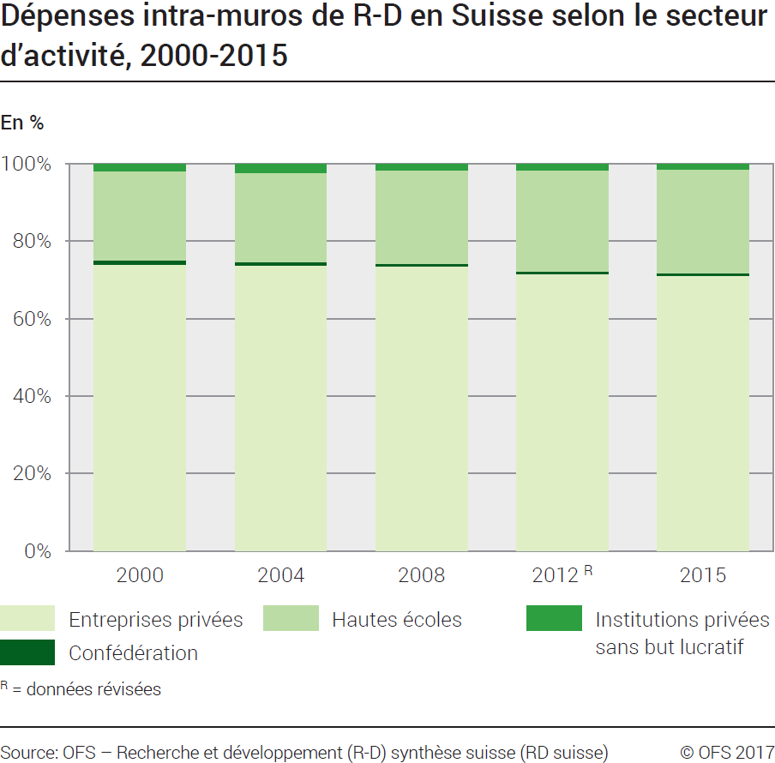
Ind20202_G1 - Dépenses de R-D |  |  |  |  |  |  |  |  | Retour à l'index

Dépenses intra-muros de recherche et développement (R-D) en Suisse selon le secteur d'activité, 2000-2015
En millions de francs à prix courants et en %, chiffres arrondis

Secteur
 | 2000 | 2004 | 2008 | 2012 R | 2015 | 2000 | 2004 | 2008 | 2012 R | 2015
Entreprises privées | 7890 | 9660 | 11980 | 14275 | 15660 | 74 | 74 | 73 | 72 | 71
Confédération | 140 | 140 | 120 | 140 | 194 | 1 | 1 | 1 | 1 | 1
Hautes écoles | 2440 | 3000 | 3940 | 5210 | 5885 | 23 | 23 | 24 | 26 | 27
Institutions privées sans but lucratif | 205 | 300 | 260 | 340 | 320 | 2 | 2 | 2 | 2 | 1
Total secteurs | 10675 | 13100 | 16300 | 19965 | 22059 | 100 | 100 | 100 | 100 | 100
R = données révisées
Source: OFS - Recherche et développement (R-D) synthèse suisse (RD suisse)
© OFS

G201
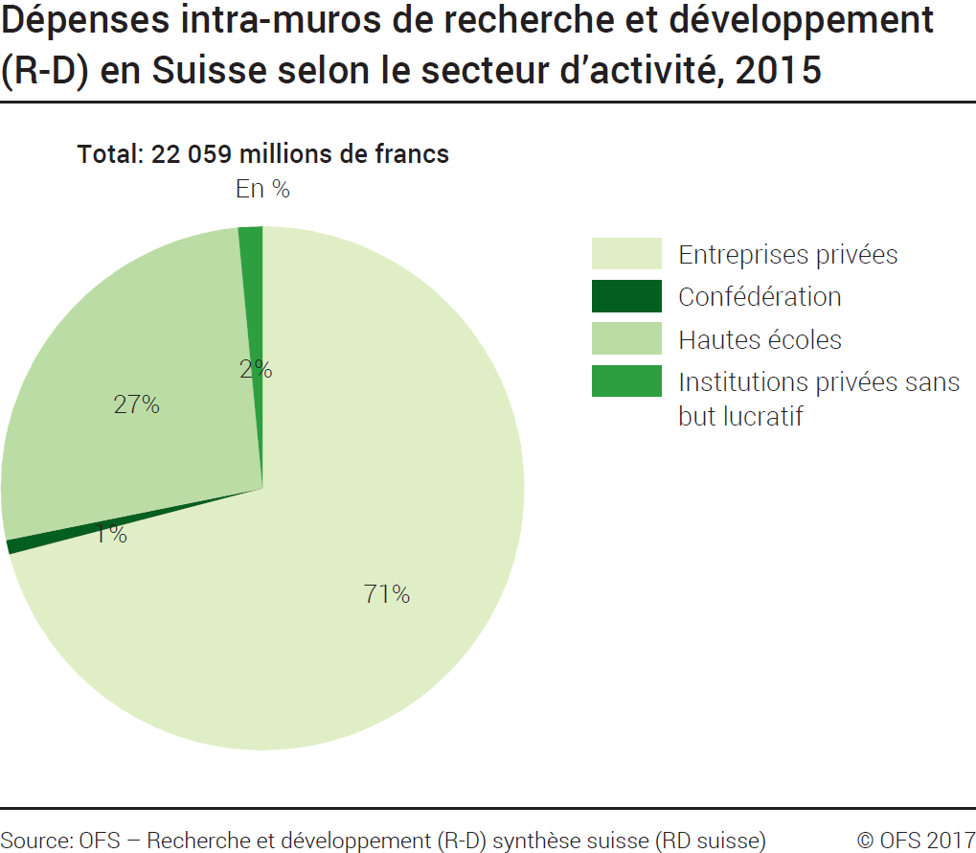
Ind20202_G201 - Dépenses de R-D |  | Retour à l'index

Dépenses intra-muros de recherche et développement (R-D) en Suisse selon le secteur d'activité, 2015
En millions de francs à prix courants et en %

Secteur d'activité | Millions de francs | %
Entreprises privées | 15660 | 71
Confédération | 194 | 1
Hautes écoles | 5885 | 27
Institutions privées sans but lucratif | 320 | 1
Total secteurs | 22059 | 100

Source: OFS - Recherche et développement (R-D) synthèse suisse (RD suisse)
© OFS

G209
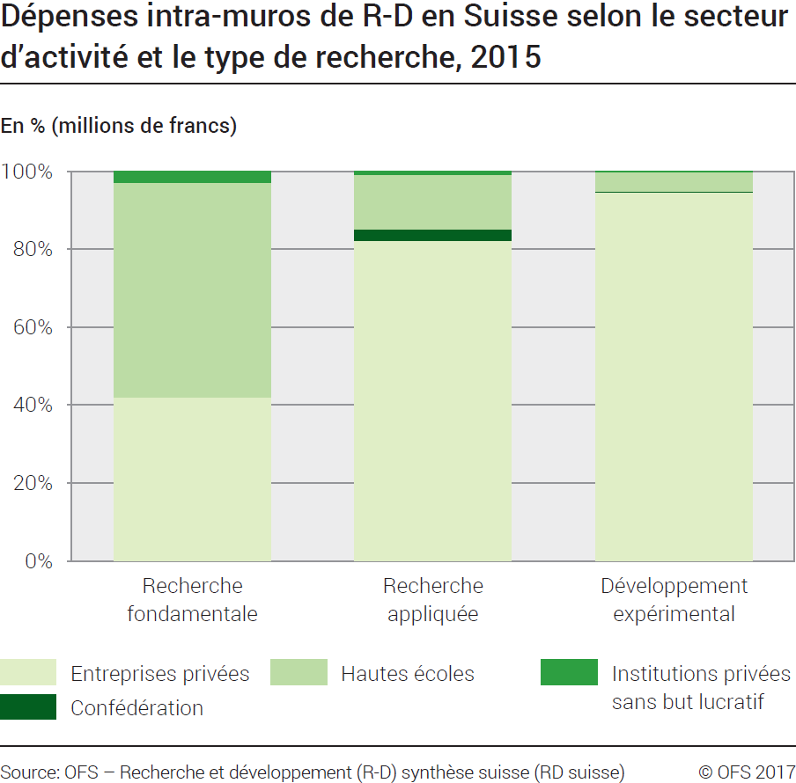
Ind20202_G209 - Dépenses de R-D |  | Retour à l'index

Dépenses intra-muros de recherche et développement (R-D) en Suisse selon le secteur d'activité et le type de recherche, 2015
En millions de francs à prix courants et en %

Secteur d'activités et type de recherche | Millions de francs | %
Total Entreprises privées | 15660 | 100
Recherche fondamentale | 3534 | 23
Recherche appliquée | 5159 | 33
Développement expérimental | 6967 | 44
Total Confédération | 194 | 100
Recherche fondamentale | 0 | 0
Recherche appliquée | 192 | 99
Développement expérimental | 2 | 1
Total Hautes écoles | 5885 | 100
Recherche fondamentale | 4641 | 79
Recherche appliquée | 879 | 15
Développement expérimental | 365 | 6
Total Institutions privées sans but lucratif | 320 | 100
Recherche fondamentale | 245 | 76
Recherche appliquée | 56 | 18
Développement expérimental | 19 | 6
Total des dépenses intra-muros de R-D en Suisse | 22059 | 100
Total recherche fondamentale | 8420 | 38
Total recherche appliquée | 6286 | 28
Total développement expérimental | 7353 | 33

Source: OFS - Recherche et développement (R-D) synthèse suisse (RD suisse)
© OFS

G2
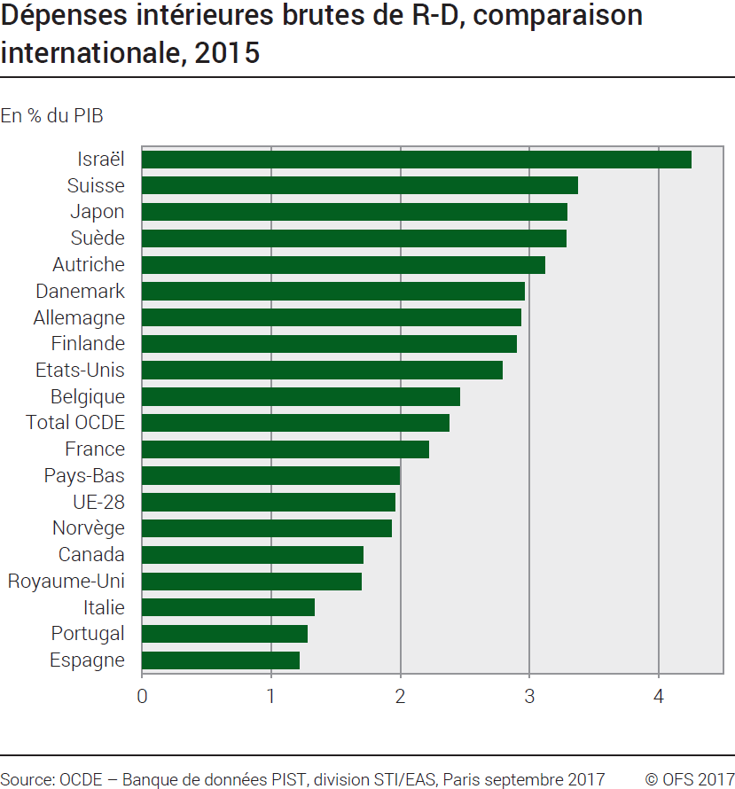
Ind20202_G2 - Dépenses de R-D |  | Retour à l'index

Dépenses intérieures brutes de recherche et développement (R-D), comparaison internationale, 2015
En % du PIB 1

Pays | % du PIB
Israël | 4.25
Suisse | 3.37
Japon | 3.29
Suède | 3.28
Autriche | 3.12
Danemark | 2.96
Allemagne | 2.93
Finlande | 2.90
Etats-Unis | 2.79
Belgique | 2.46
Total OCDE | 2.38
France | 2.22
Pays-Bas | 1.99
UE-28 | 1.96
Norvège | 1.93
Canada | 1.71
Royaume-Uni | 1.70
Italie | 1.33
Portugal | 1.28
Espagne | 1.22

1 PIB révisé
Source: OCDE, banque de données PIST, Division STI / EAS, Paris, septembre 2017
© OFS

G210
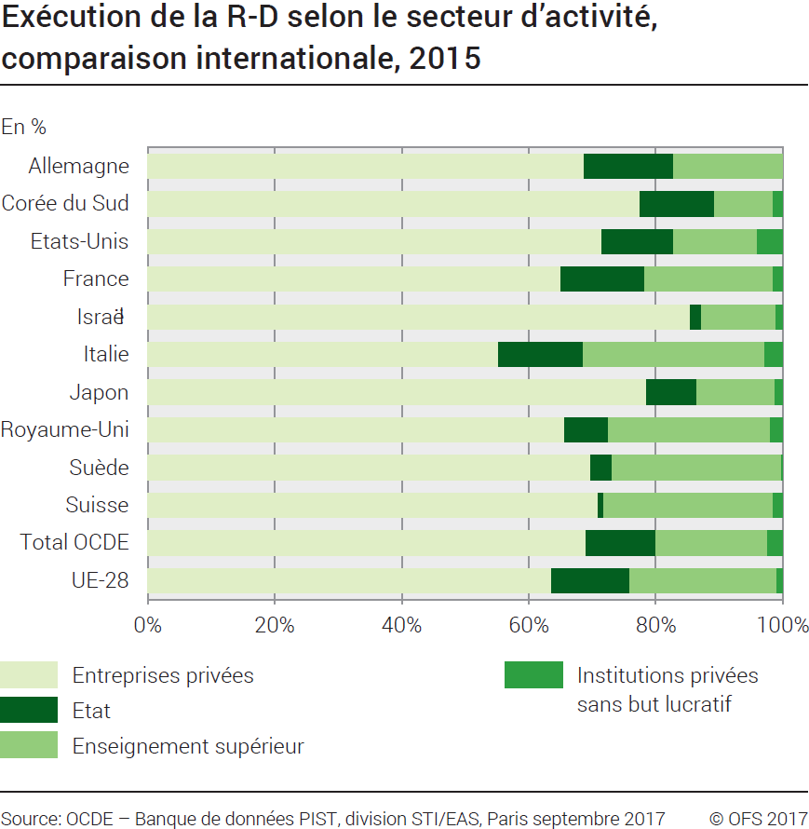
Ind20202_G210 - Dépenses de R-D |  |  |  | Retour à l'index

Exécution de la recherche et développement (R-D) selon le secteur d'activité, comparaison internationale, 2015
En %

Pays | Entreprises privées | Etat | Enseignement supérieur | Institutions privées sans but lucratif
Allemagne | 68.7 | 14.1 | 17.3 | ..
Corée du Sud | 77.5 | 11.7 | 9.1 | 1.6
Etats-Unis | 71.5 | 11.2 | 13.2 | 4.1
France | 65.1 | 13.1 | 20.3 | 1.5
Israël | 85.4 | 1.7 | 11.7 | 1.2
Italie | 55.3 | 13.3 | 28.6 | 2.9
Japon | 78.5 | 7.9 | 12.3 | 1.3
Royaume-Uni | 65.7 | 6.8 | 25.6 | 1.9
Suède | 69.7 | 3.4 | 26.7 | 0.2
Suisse | 71.0 | 0.9 | 26.7 | 1.5
Total OCDE | 69.1 | 11.0 | 17.6 | 2.4
UE-28 | 63.6 | 12.3 | 23.2 | 1.0

Source: OCDE, banque de données PIST, Division STI / EAS, Paris, septembre 2017
© OFS

